关系图
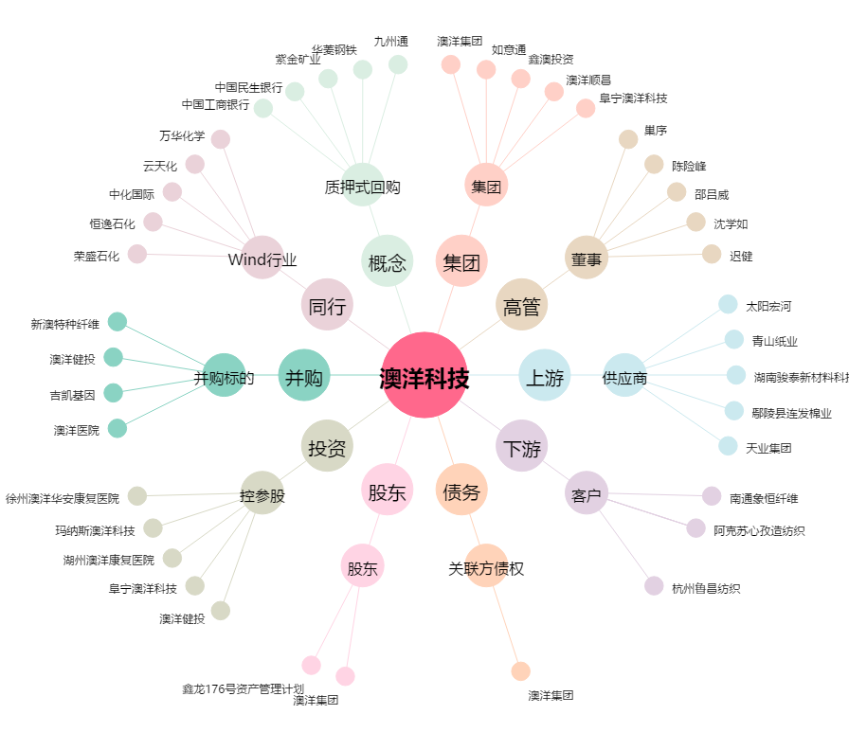
澳洋科技[002172.SZ] - 关系概览图

